山西FC器材清单
山西FC 器材用品清单
崇德荣海一线队训练器材
序号 | 器材名称 | 数量 | 图片
1 | 标志盘 | 4种颜色 各30个 | 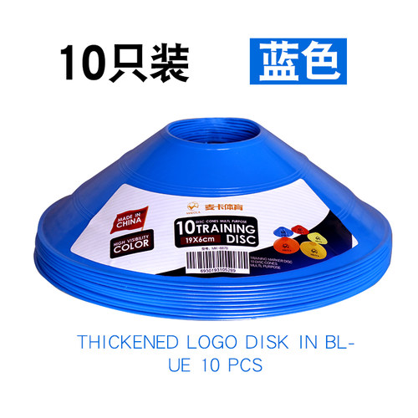
2 | 标志垫 | 4种颜色 各30个 | 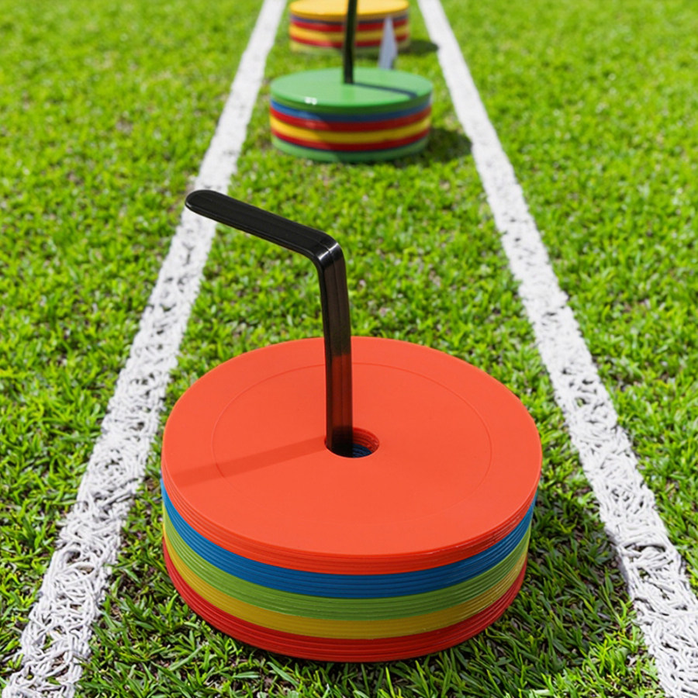
3 | 杆（带弹簧底座） | 20 | 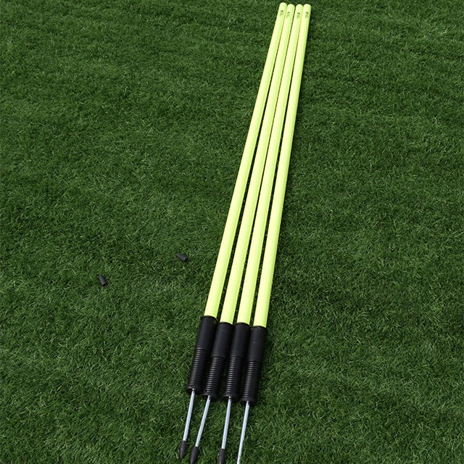
4 | 人墙 | 15 | 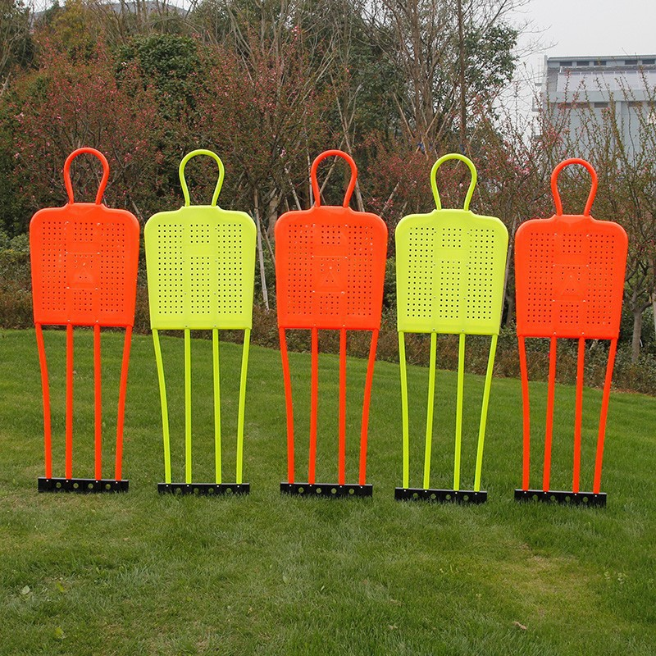
5 | 栏架（矮） | 12 | 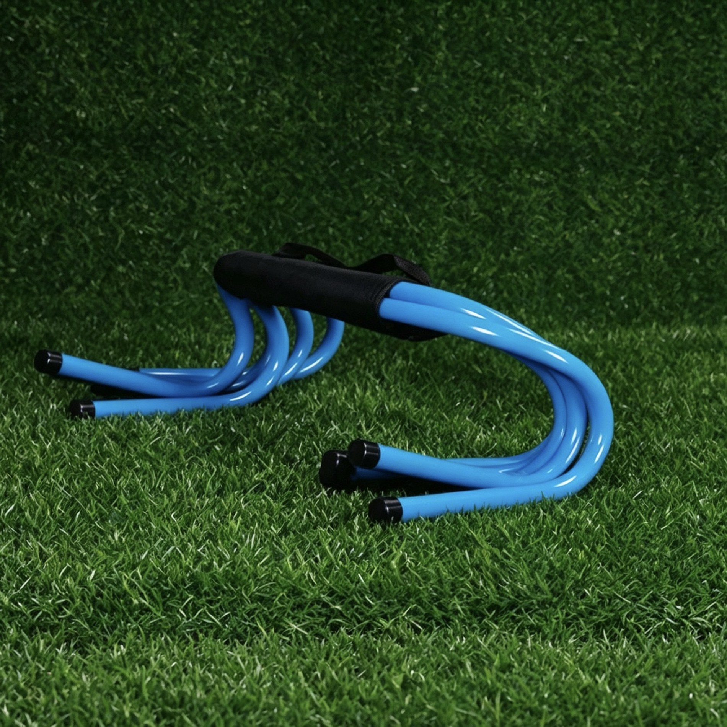
6 | 栏架（中） | 12 | 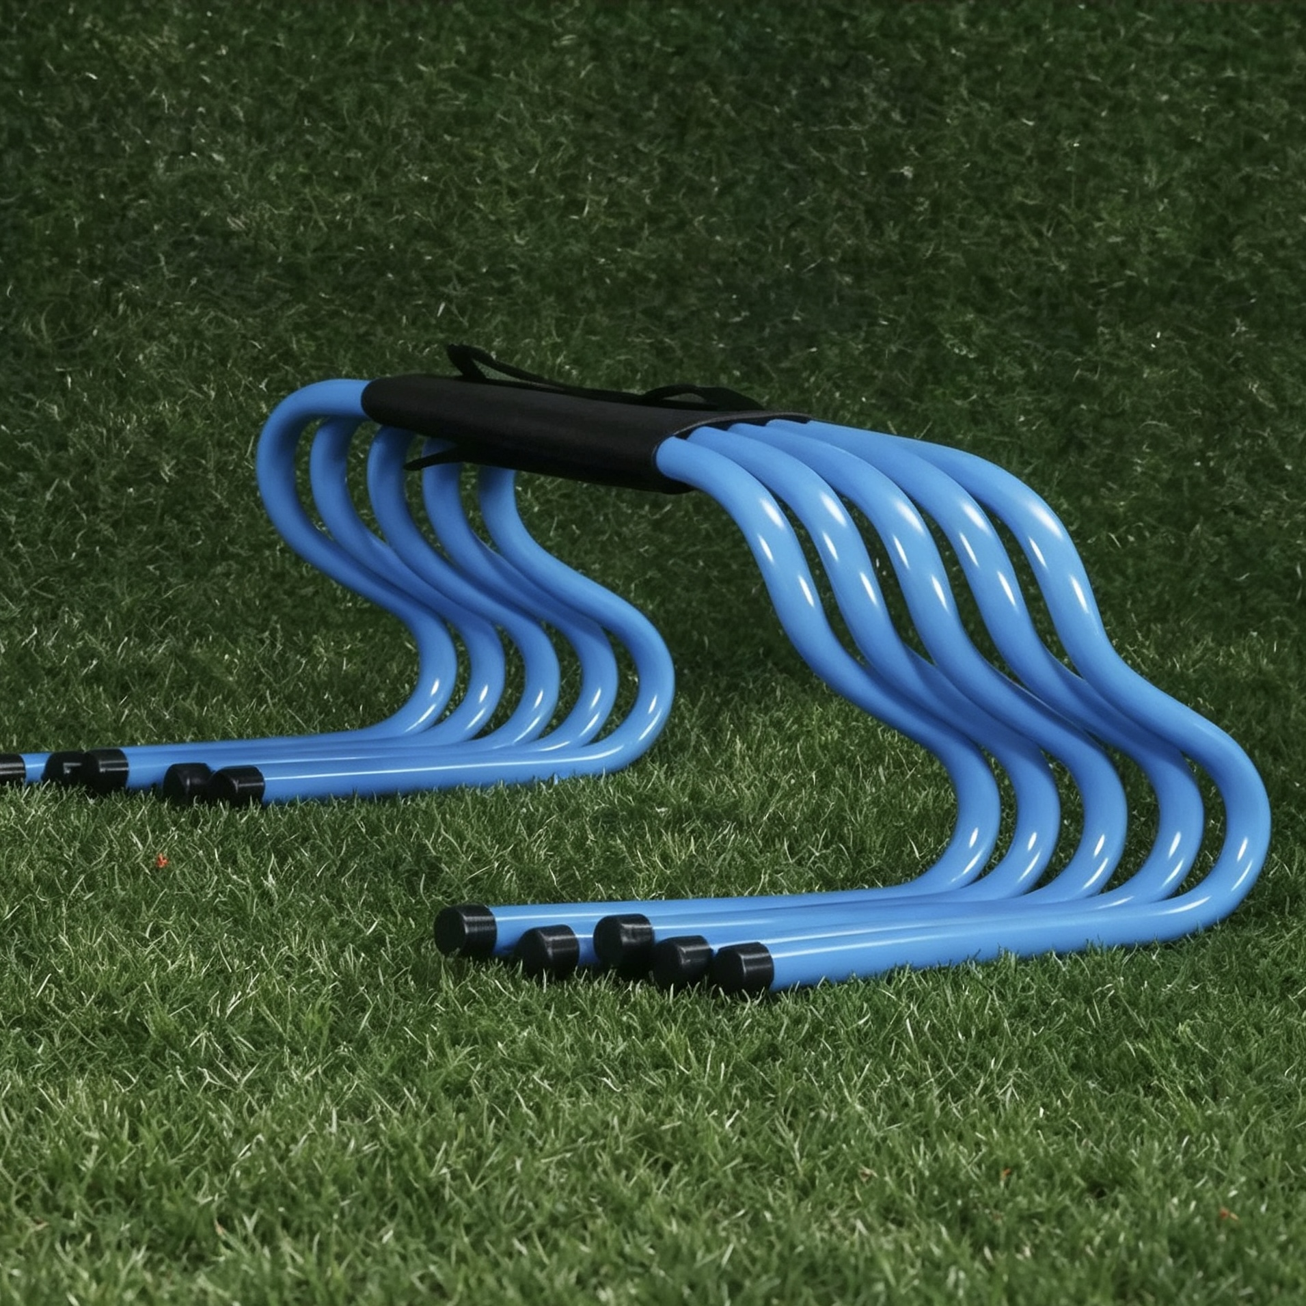
7 | 栏架（高） | 12 | 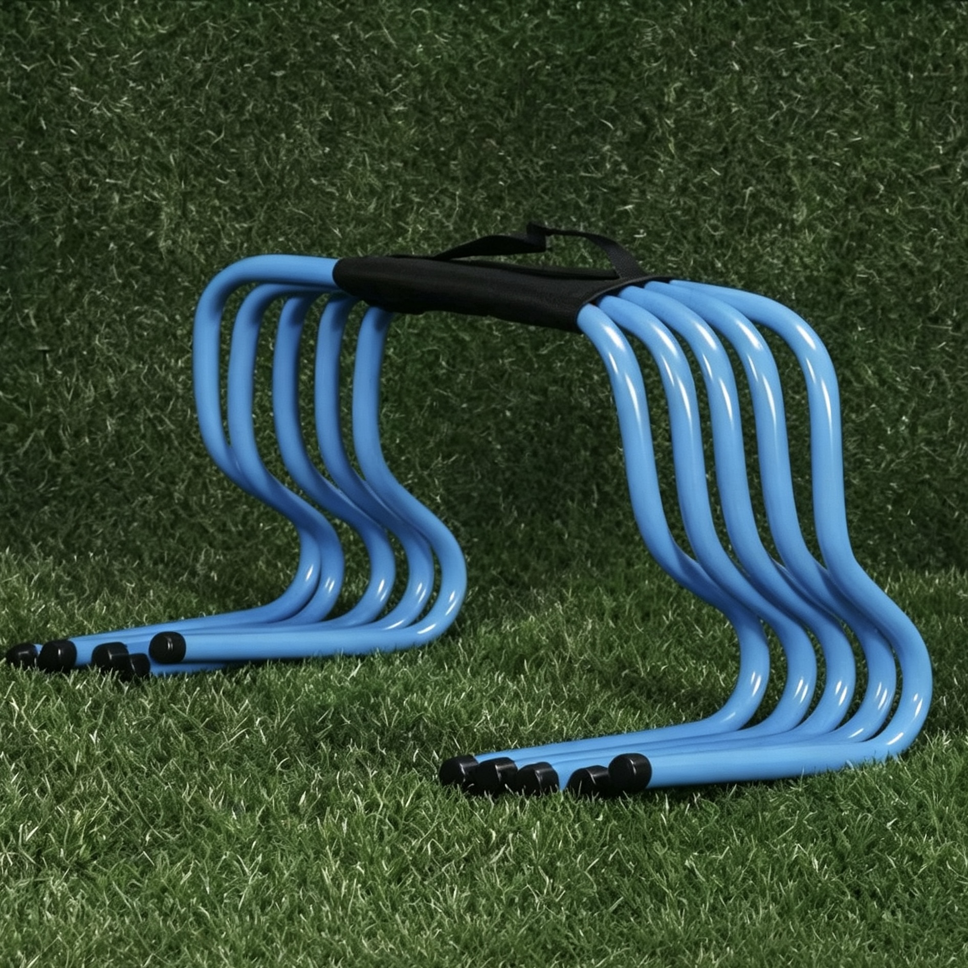
8 | 平衡垫 | 8 | 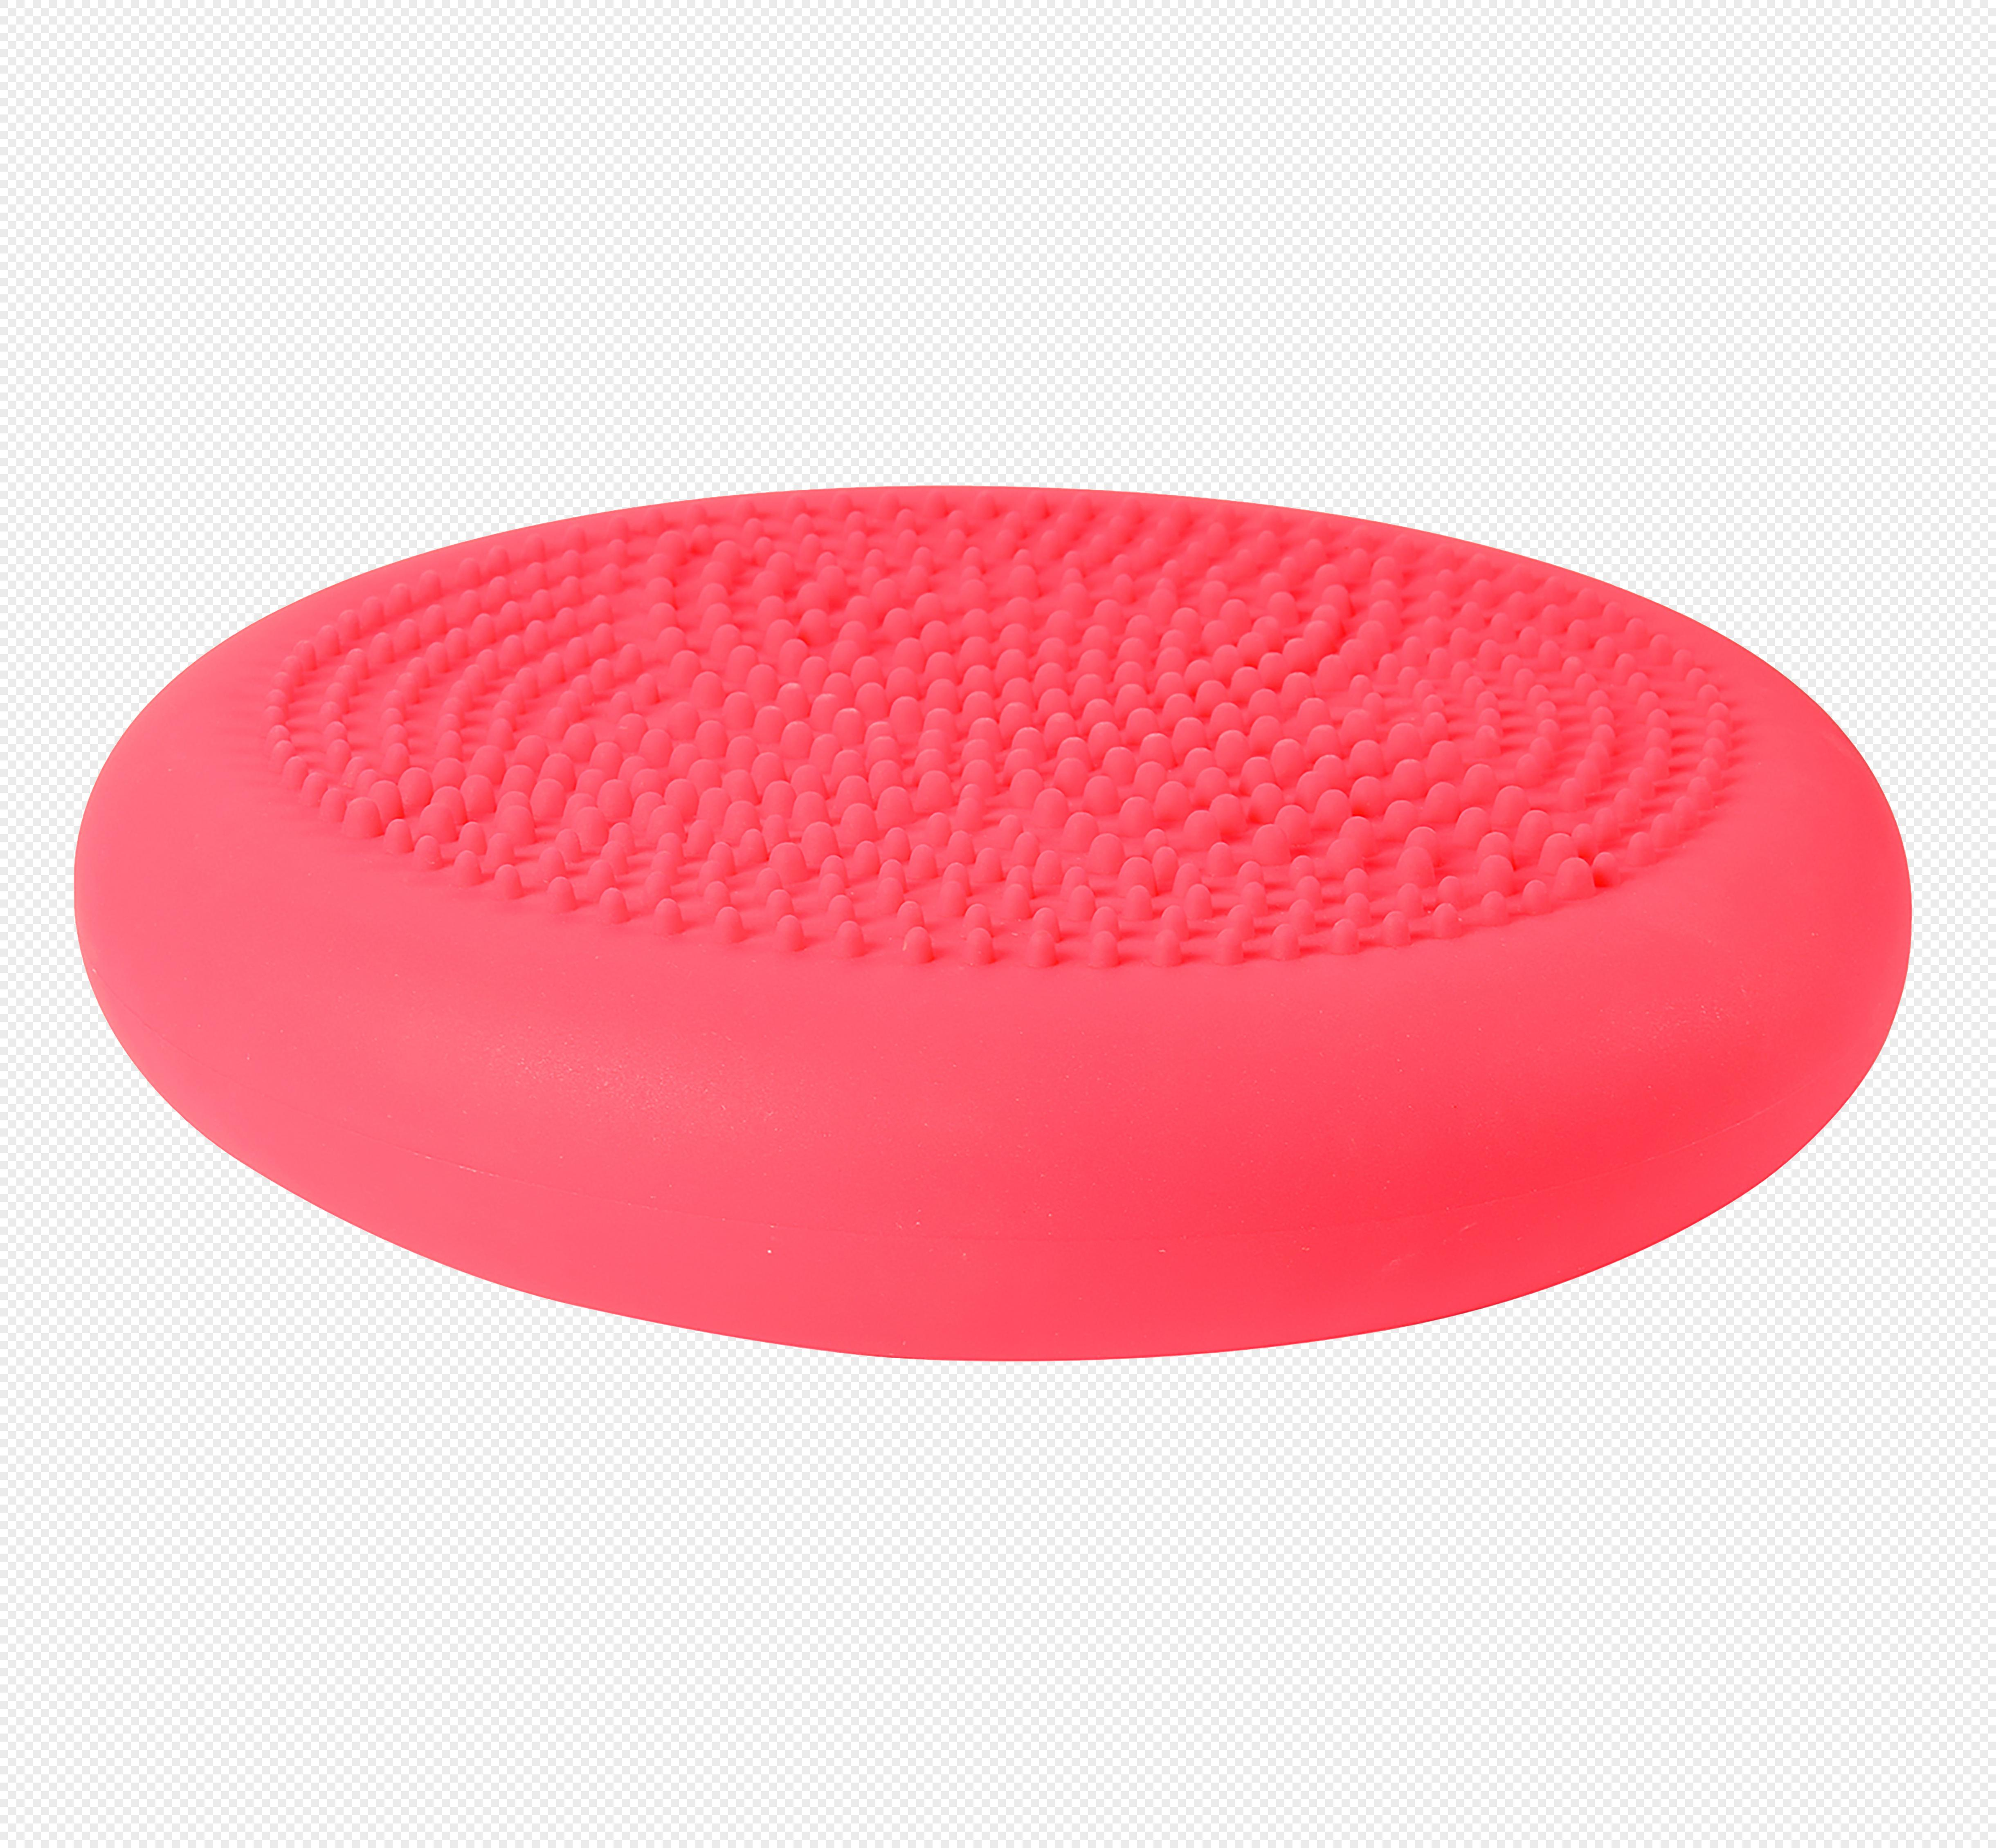
9 | 瑜伽垫 | 20 | 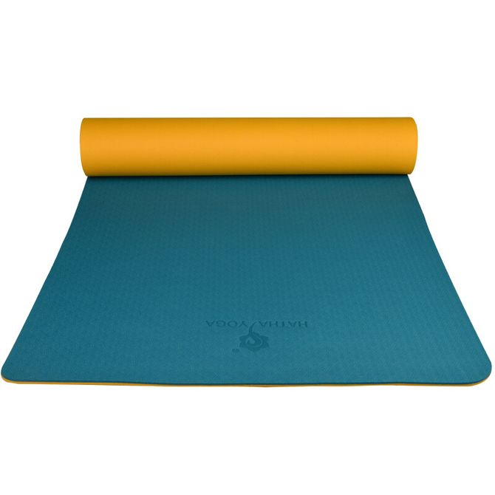
10 | 滚轴 | 20 | 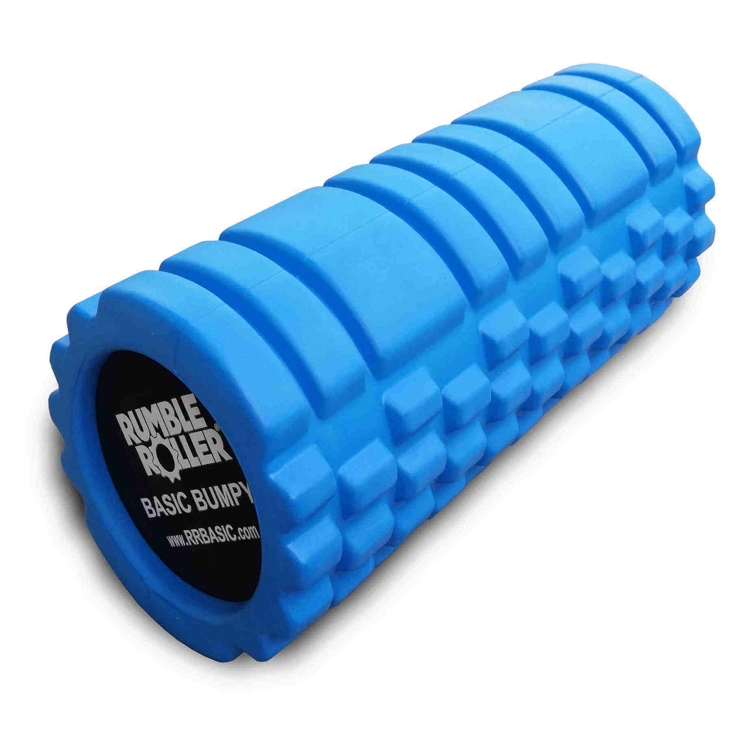
11 | 弹力带（小） | 30 | 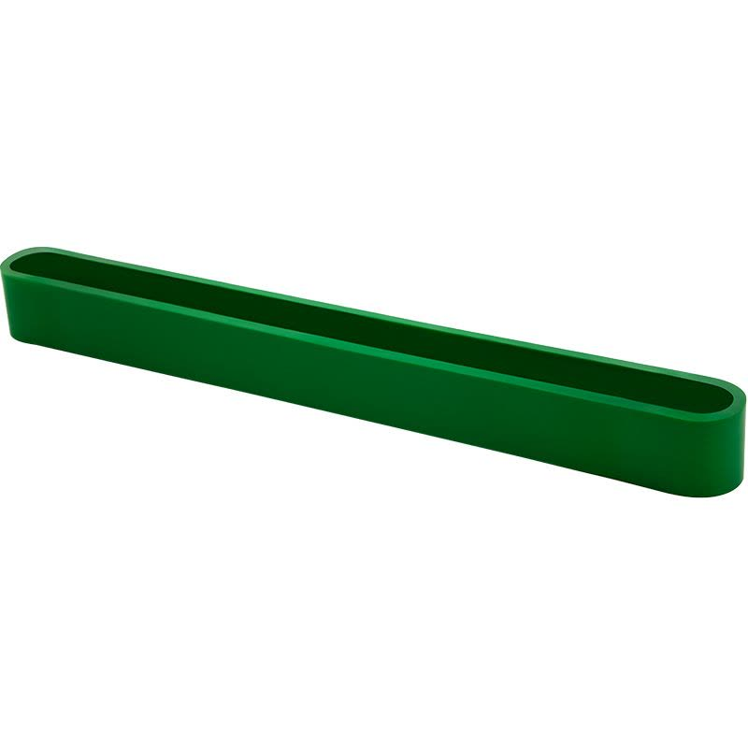
12 | 弹力带（长） | 8 | 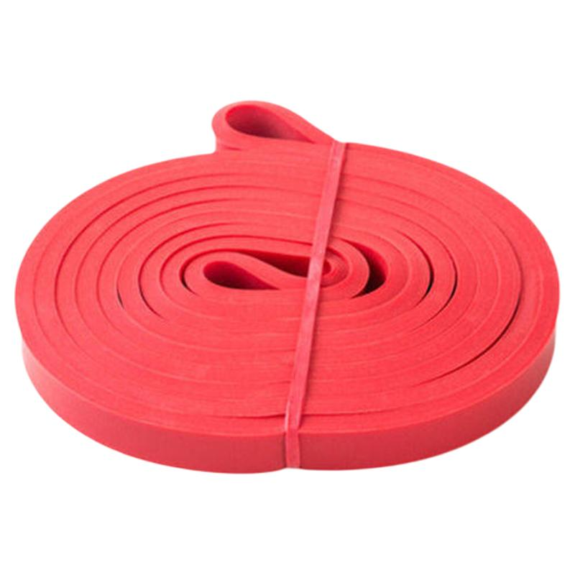
13 | 瑜伽球 | 6 | 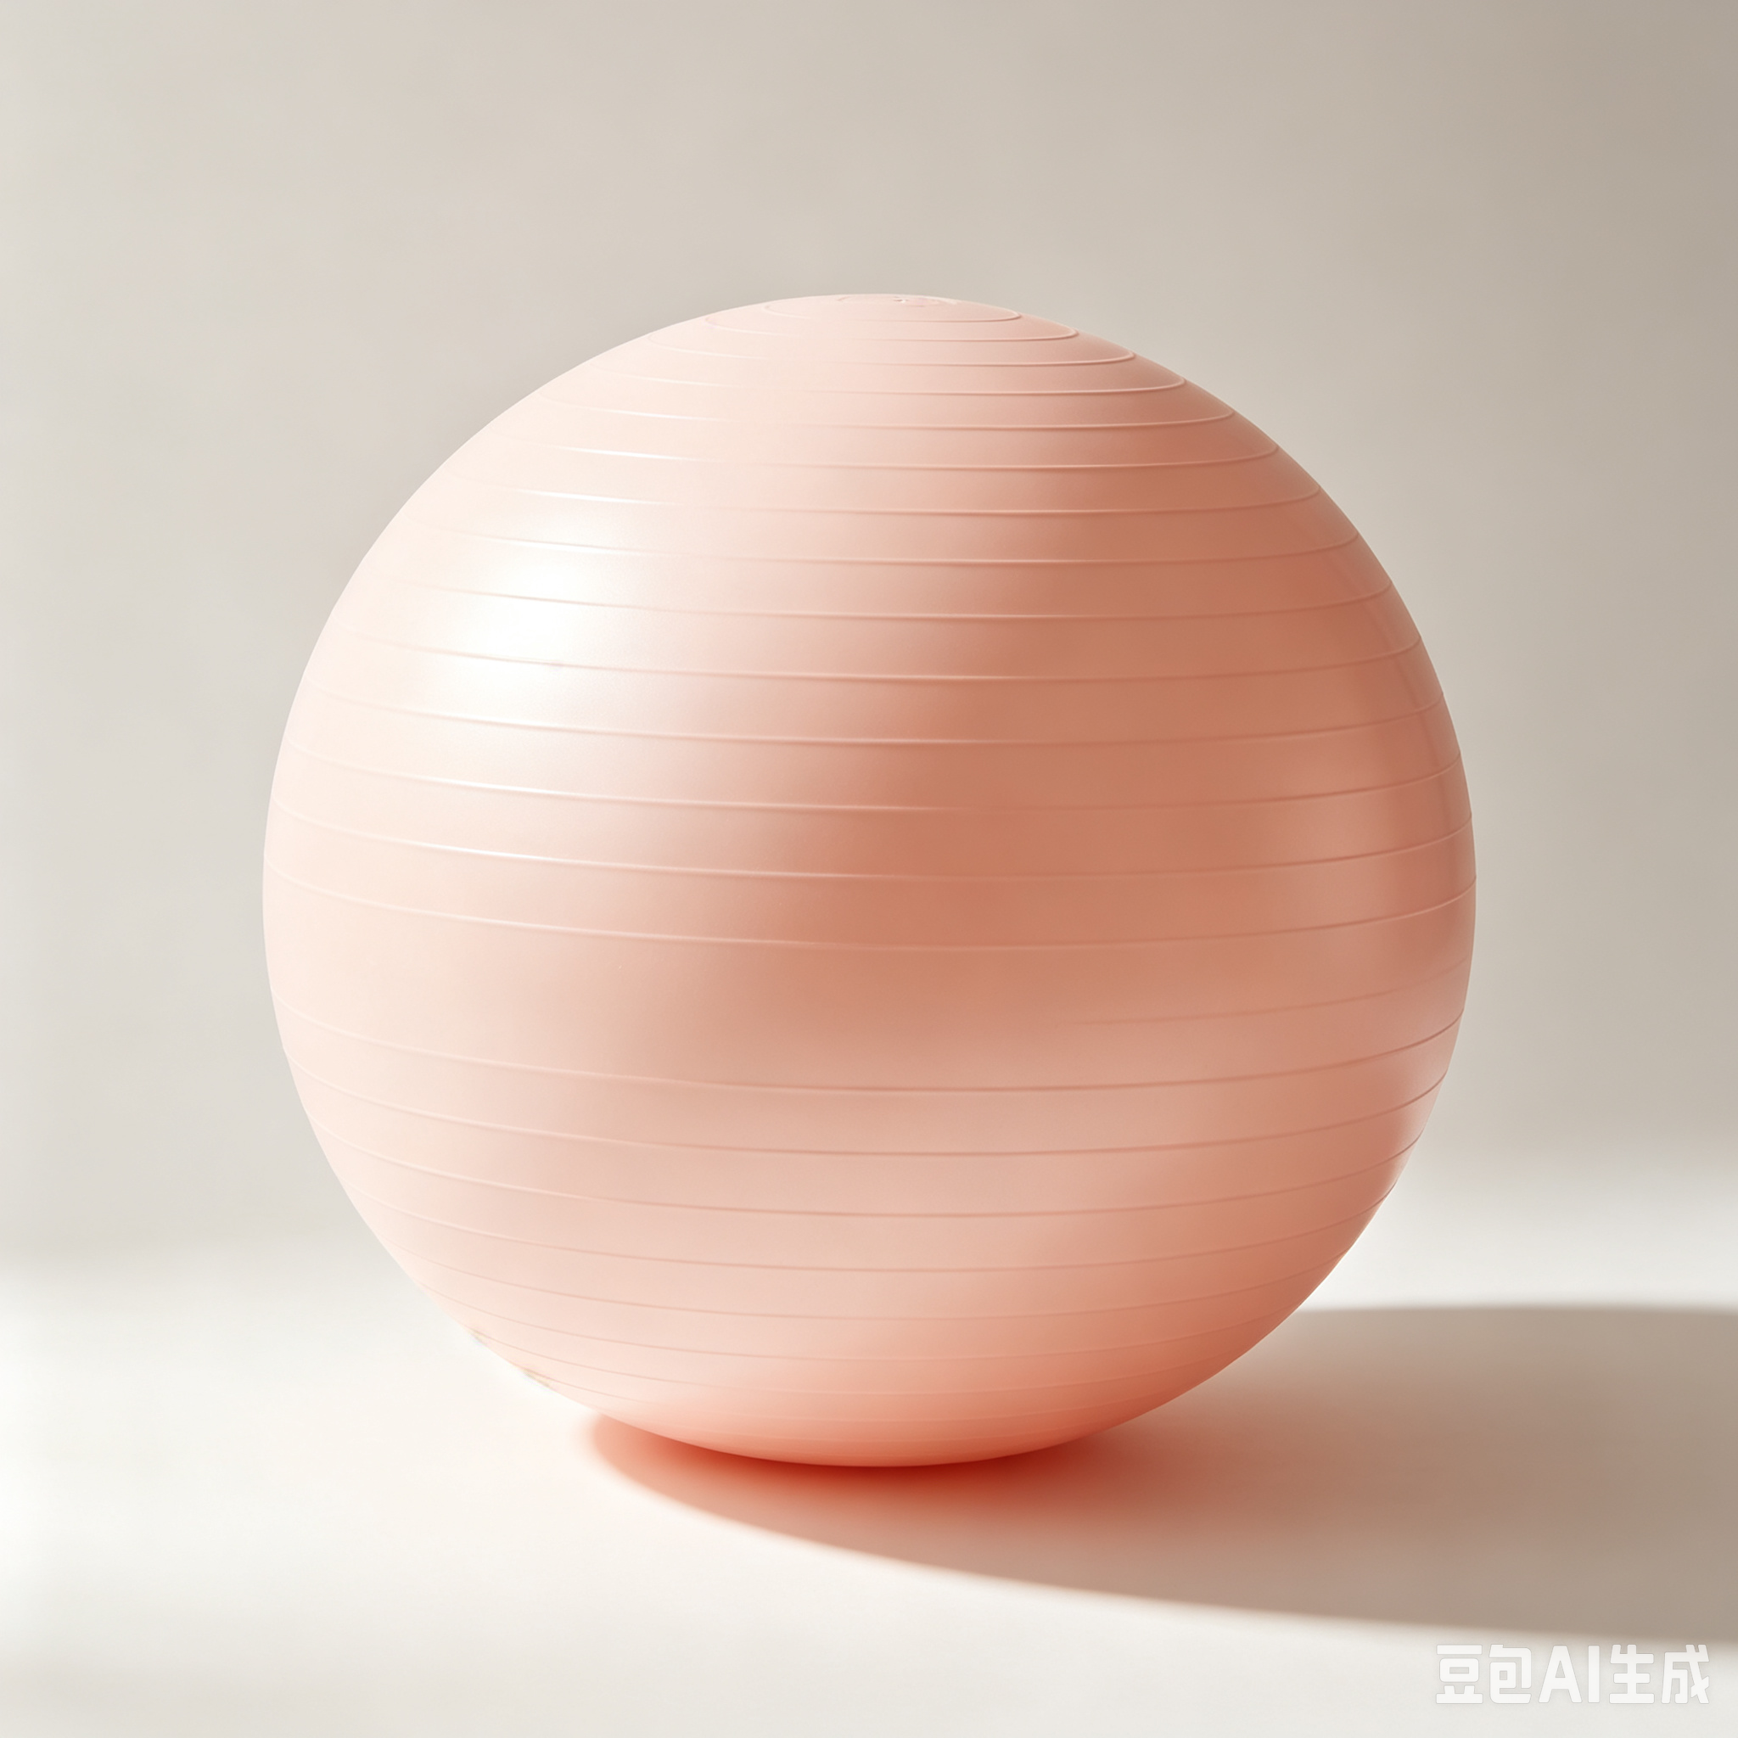
14 | 波速球 | 4 | 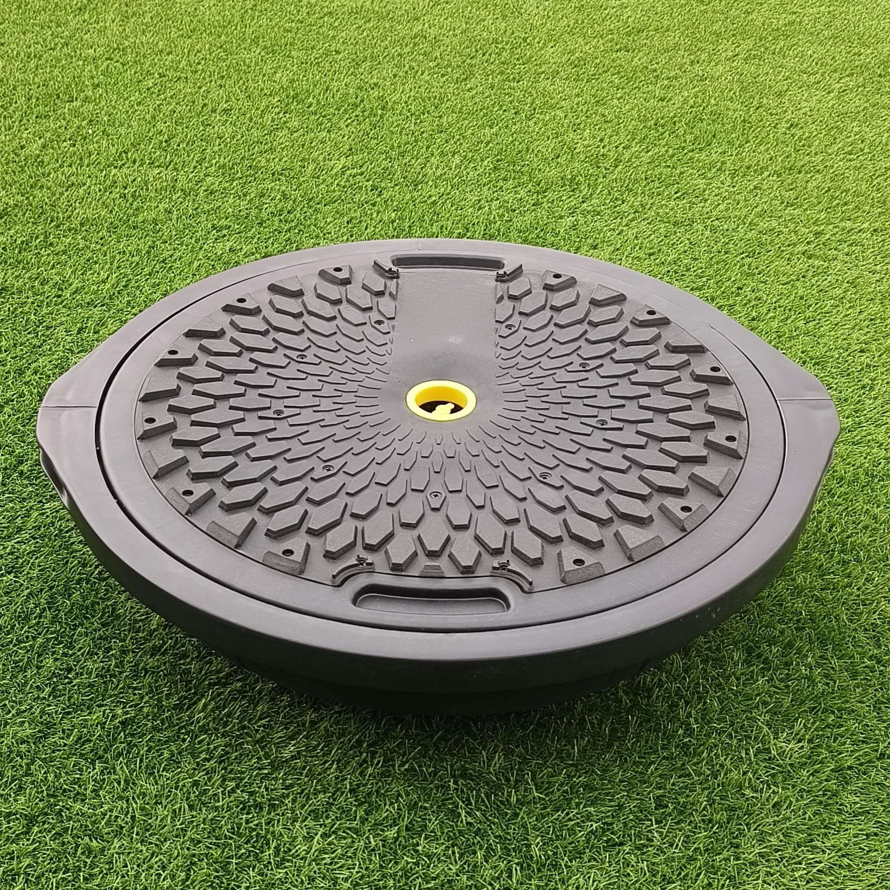
15 | 小球门 | 4 | 